B2. Mô hình logic (erd)
 | Xác định các đối tượng cần lưu trữ Xác định các thuộc tính, thông tin của từng đối tượng

 | T01 | T02 | T03 | T04 | T05 | T06 | T07 | T08 | T09 | T10 | T11 | T12
 | PLAYER | TEAM | OWNER | FOOTBALL_FIELD | BOOKING | MATCH | BOOKING_STATUS | PAYMENT_METHOD | STATUS_FIELD
 | ID | ID | ID | ID | ID | ID | ID | ID | ID
 | NAME | NAME | NAME | NAME | FOOTBALL_FIELD_ID | NAME | DESC | DESC | FOOTBALL_FIELD_ID
 | PHONE | PHONE | PHONE | ADDRESS | TEAM_ID | TIME |  |  | DATETIME
 | TEAM_ID | STATUS |  | OWNER_ID | MATCH_ID |  |  |  | STATUS
 |  |  |  |  | PAYMENT_METHOD_ID
 |  |  |  |  | BOOKING_STATUS_ID
 |  |  |  |  | CREATED_AT

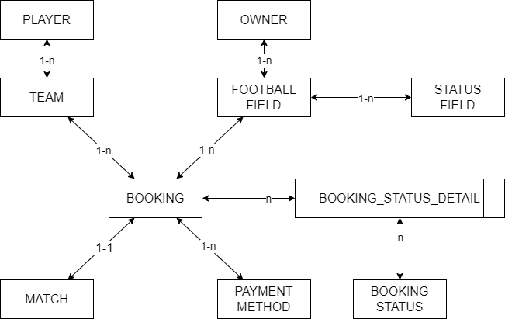
B1. Mô hình quan niệm | 1. Xác định lại các tập thực thể
 | 2. Xác định lại các thuộc tính của mỗi tập thực thể
 |  | Lưu ý: Thuộc tính >> đơn trị, đa trị, kết hợp, dẫn xuất >> single value
B2. Mô hình logic ERD | 3. Xác định khóa của mỗi tập thực thể
 | 4. Xác định mối quan hệ giữa các tập thực thể |  |  | --> Khóa ngoại, ràng buộc
 |  | Lưu ý: 11, 1n, n1, nn

 | BOOKING_STATUS
 | ID | DESC
 | 1 | ĐÃ ĐẶT
 | 2 | ĐÃ HỦY
 | 3 | HOÀN THÀNH

 | BOOKING
 | ID | FF_ID | TEAM_ID | MATCH_ID | BOOKING_STATUS_ID
 | 1 | 1 | 1 | 1
 | 2 | 2 | 1 | 2
 | 3 | 1 | 2 | 3
 | 4 | 3 | 3 | 4
 | 5 | 2 | 4 | 5

 | STATUS_FIELD |  |  |  |  |  | FOOTBALL_FIELD
 | ID | FOOTBALL_FIELD_ID | DATETIME_START | DATETIME_END | STATUS |  | ID | NAME
 | 12 | 1 | 14:00 18.11.2023 | 15:00 18.11.2023 | EMPTY |  | 1 | SÂN A
 | 13 | 2 | 14:00 19.11.2023 | 15:00 19.11.2023 | BOOKED |  | 2 | SÂN B
 | 14 | 1 | 15:00 18.11.2023 | 17:00 18.11.2023 | BOOKED |  | 3 | SÂN C
 | 15 | 4 | 14:00 20.11.2023 | 15:00 20.11.2023 | EMPTY |  | 4 | SÂN D

